HC dan BEST FS
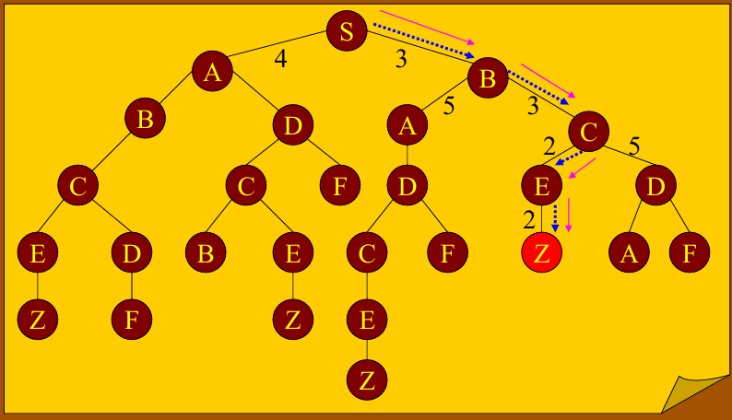
HILL CLIMBING |  |  |  | BEST FIRST SEARCH

S |  |  |  | S

B | A |  |  | B | A

C | A | A |  | C | A | A

E | D | A | A | E | D | A | A

Z | D | A | A | Z | D | A | A

B&B Dan DP
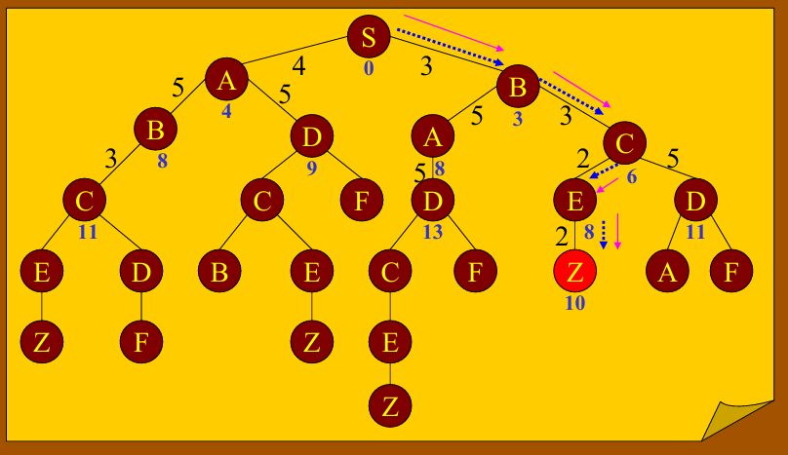
BRANCH & BOUND |  |  |  | DYNAMIC PROGRAMING

S |  |  |  | S

SB | SA |  |  | SB | SA
3 | 4 |  |  | 3 | 4

SA | SBC | SBA |  | SA | SBC | SBA
4 | 3 | 5 |  | 4 | 6 | 8

SA | SBA | SBCE | SBCD | SA | SBA | SBCE | SBCD
4 | 8 | 2 | 5 | 4 | 8 | 8 | 11

SA | SBA | SBCD | SBCEZ | SA | SBA | SBCD | SBCEZ
4 | 8 | 8 | 2 | 4 | 8 | 8 | 11

BREATH FS DAN DFS_TUGAS
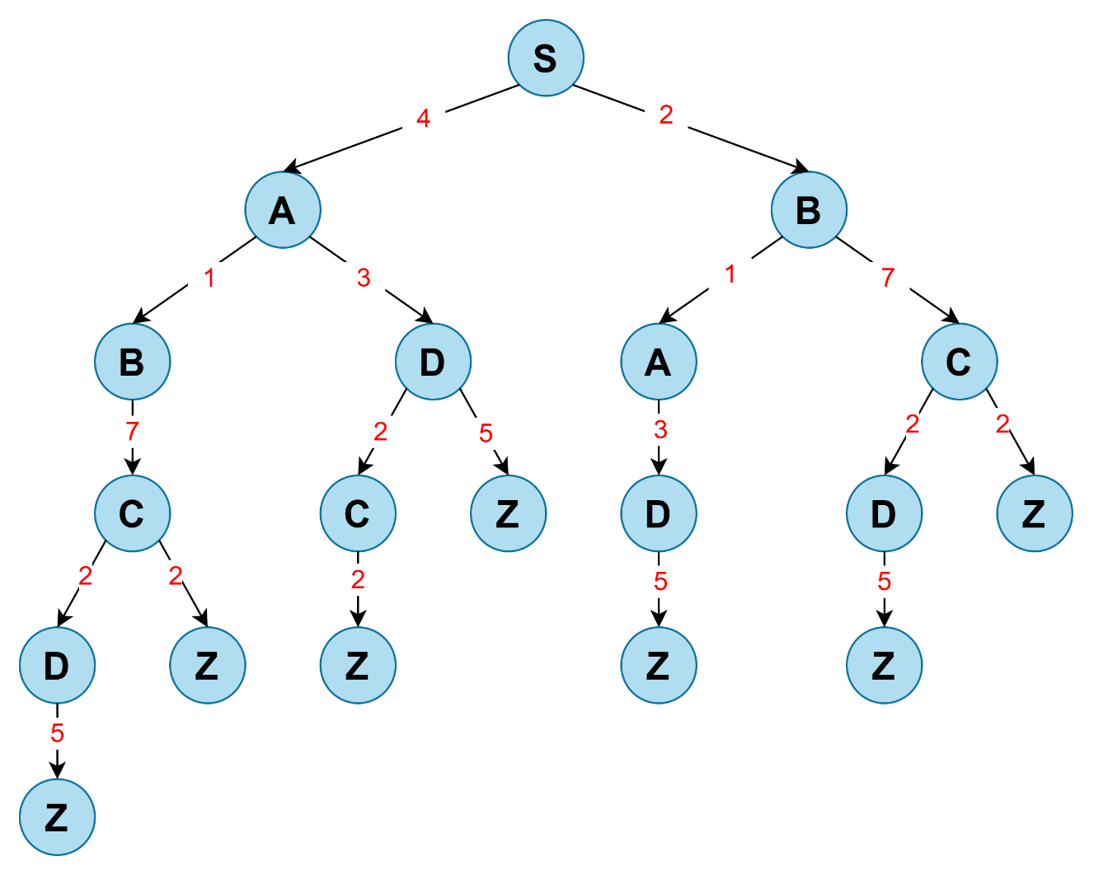
BREATH FIRST SEARCH |  |  |  |  |  |  |  | DEPTH FIRST SEARCH

S |  |  |  |  |  |  | Diturunkan | S

A | B |  |  |  |  |  | Tidak ada turunan | A | B

B | B | D |  |  |  |  | Hasil yang Dicari | B | D | B

B | D | A | C |  |  |  | Hasil turunan | C | D | B

D | A | C | C |  |  |  |  | D | Z | D | B

A | C | C | C | Z |  |  |  | Z | Z | D | B

C | C | C | Z | D |  |  |  | Z | D | B

C | C | Z | D | D | Z |  |  | D | B

C | Z | D | D | Z | D | Z |  | C | Z | B

Z | D | D | Z | D | Z | Z |  | Z | Z | B

D | D | Z | D | Z | Z |  |  | Z | B

D | Z | D | Z | Z | Z |  |  | B

Z | D | Z | Z | Z | Z |  |  | A | C

D | Z | Z | Z | Z |  |  |  | D | C

Z | Z | Z | Z | Z |  |  |  | Z | C

Z | Z | Z | Z |  |  |  |  | C

Z | Z | Z |  |  |  |  |  | D | Z

Z | Z |  |  |  |  |  |  | Z | Z

Z |  |  |  |  |  |  |  | Z

HC DAN BEST FS_TUGAS

DEPTH FIRST SEARCH |  |  | BEST FIRST SEARCH

S |  |  | S

2 | 4 |  | 2 | 4
B | A |  | B | A

1 | 7 |  | 1 | 7
A | C | A | A | C | A

3 |  |  | 3
D | C | A | D | C | A

5 |  |  | 5
Z | C | A | Z | C | A

Diturunkan
Hasil yang Dicari

Hasil turunan

B&B DAN DP_ TUGAS
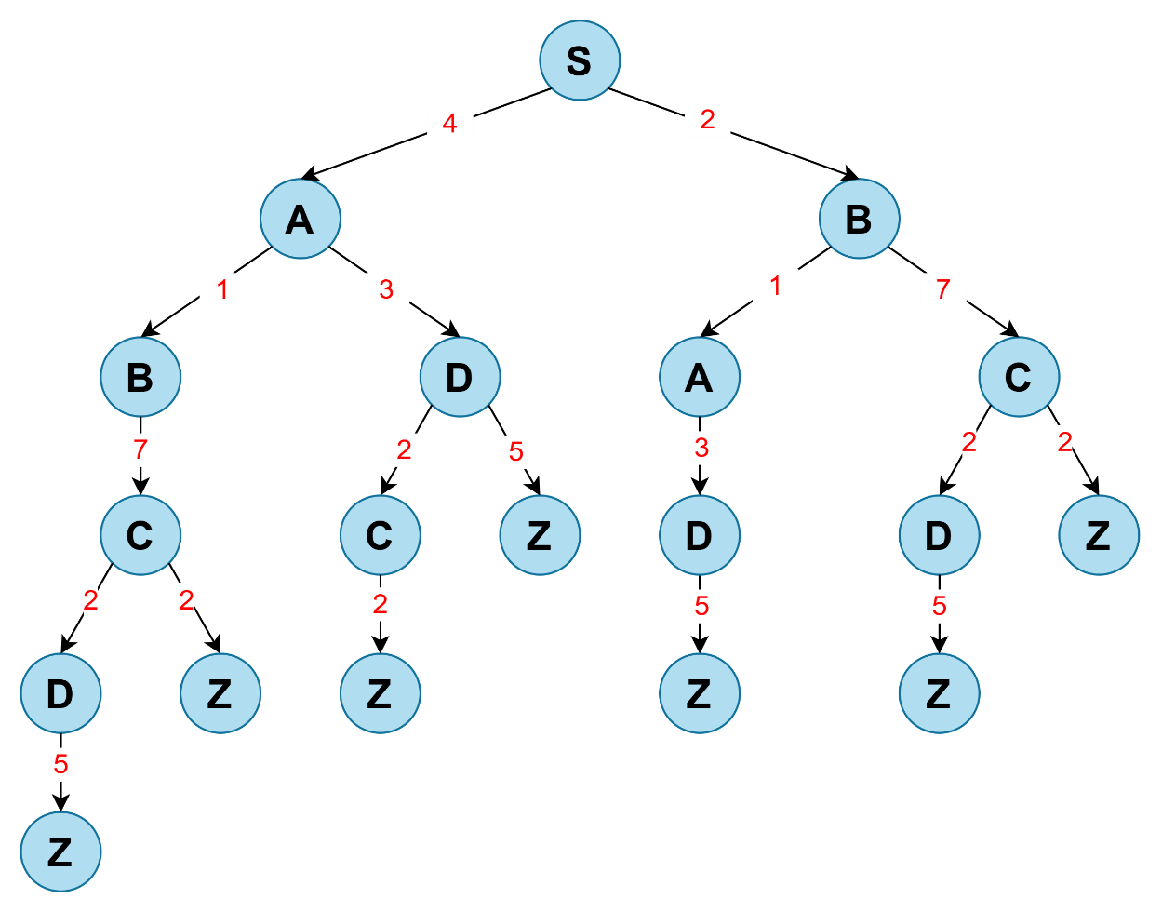
BRANCH & BOUND

S |  |  | Diturunkan
 |  |  | Hasil yang Dicari
SB | SA |  | Hasil turunan
2 | 4

SA | SBA | SBC
 | 1 | 7

SA | SBC | SBAD
 |  | 3

SA | SBC | SBADZ
 |  | 4

DYNAMIC PROGRAMING

S

SB | SA
2 | 4

SA | SBA | SBC
4 | 3 | 9

SA | SBC | SBAD
4 | 9 | 6

SA | SBC | SBCEZ
4 | 9 | 11

